상품제안서
K2 2026년형 여름 자외선차단 쿨핏 2종 세트 | 상품코드: S41137

 |  |  |  |  |  |  | 02-713-8555 | www.synergygift.co.kr
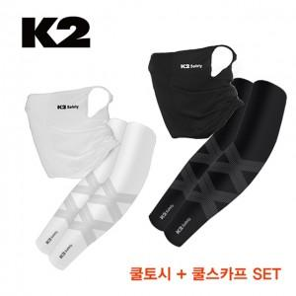

【상세/제작정보】

【인쇄/포장옵션】 | 라벨스티커 / 포장지포장

【공급단가】 | 수량 | 30~ | 100~ | 300~ | 500~ | 1,000~
*VAT별도 | 화이트 | 19,580원 | 18,280원 | 17,590원 | 17,280원 | 16,980원
 | 블랙 | 19,580원 | 18,280원 | 17,590원 | 17,280원 | 16,980원

【상품 URL】 | https://www.synergygift.co.kr:443/src/goods_detail.php?gdno=41137

